Додаток №2_цінова пропозиція
Додаток №2 до Запиту №2907NM
Форма цінової пропозиції

(Назва Учасника), надає свою пропозицію щодо участі в тендері на закупівлю виробів домашнього текстилю (подушки)
Відомості про підприємство |  | Повне найменування учасника – суб’єкта господарювання
 |  | Ідентифікаційний код за ЄДРПОУ або реєстраційний номер облікової картки платника податків
 |  | Реквізити (адреса - юридична та фактична, телефон, факс, телефон для контактів, e-mail, розрахунковий рахунок)
Відомості про особу (осіб), які уповноважені представляти інтереси Учасника |  | (Прізвище, ім’я, по батькові, посада, контактний телефон).
Допускаються будь-які аналоги з технічними та функціональними характеристиками не гірше наведених. Учаснику необхідно вказати торгову марку, виробника та детально зазначати технічні характеристики продукції у відповідності до параметрів та вимог технічного опису даної таблиці (у разі пропозиції аналогу) Вартість доставки має бути врахована у вартість товару. Після отримання цінових пропозицій Товариство Червоного Хреста України залишає за собою право вимагати від Учасників надання фізичного зразка товару, що пропонується, для підтвердження відповідності, в тому числі з метою його тестування, апробації або внутрішньої перевірки якості. Учасник має бути готовий протягом 3 (трьох) календарних днів з моменту отримання відповідного повідомлення надати Організатору зразок товару.

№ п/п | Технічні характеристики та опис |  |  | ПРОПОЗИЦІЯ УЧАСНИКА | Кількість | Ціна, за одиницю, (з урахуванням всіх податків і зборів)*
1 | 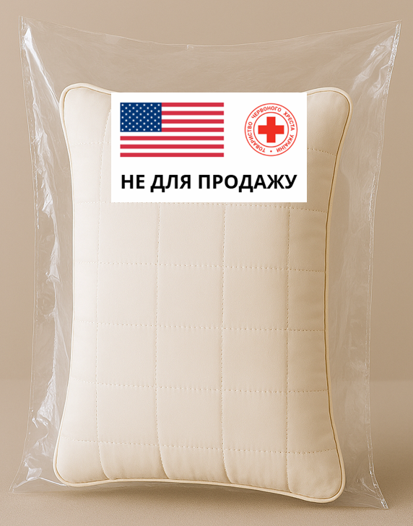 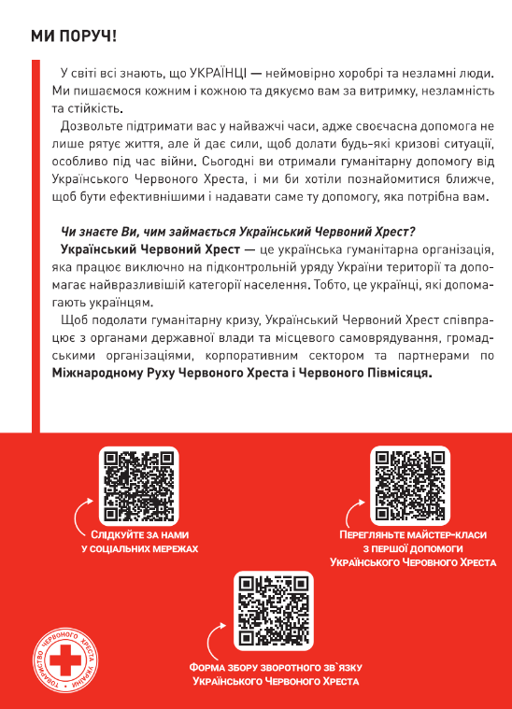 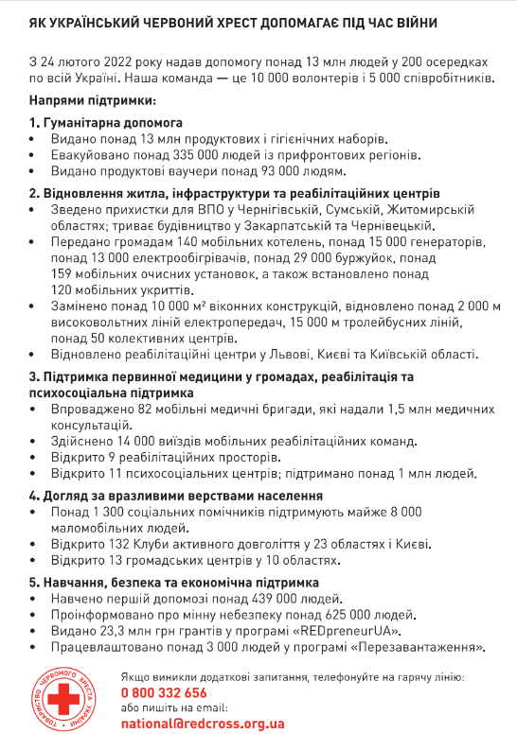 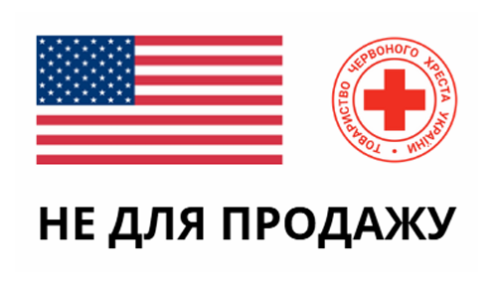 ПОДУШКА Листівка вкладиш Стікер | Параметр | Вимога | Надаючи пропозицію, Учасник зобов’язаний заповнити всі параметри та характеристики техніки за кожним пунктом.
 |  | Технічні характеристики подушки
 |  | Торгова марка |  | Поле обов'язкове до заповнення | 10,000
 |  | Виробник |  | Поле обов'язкове до заповнення
 |  | Розміри готового виробу: | 50 × 70 см | Поле обов'язкове до заповнення
 |  | Колір/орнамент: | однотонний, світлий (білий); | Поле обов'язкове до заповнення
 |  | Загальна вага виробу: | 700-900 г | Поле обов'язкове до заповнення
 |  | Матеріал чохла: | Мікрофайбер, склад: 100% поліестер | Поле обов'язкове до заповнення
 |  |  | Щільність тканини : 70 - 100 г/м² | Поле обов'язкове до заповнення
 |  |  | Шви: рівні, без пропусків | Підтвердити
 |  | Наповнювач: | Матеріал: силіконізовані кульки (100% поліестер) | Поле обов'язкове до заповнення
 |  |  | Щільність: не менше 550 г/м2 | Поле обов'язкове до заповнення
 |  |  | Структура: однорідна, наповнювач рівномірно розподілений, без злежування та грудкування | Підтвердити
 |  | Конструкція подушки | наявність/відсутність блискавки (зазначається Учасником в полі Пропозиція) | Поле обов'язкове до заповнення
 |  | Особливості: | антиалергенна (підтверджується сертифікатом або висновком СЕС) | Підтверджується сертифікатом або висновком СЕС
 |  | Вимоги щодо якості: | Товар повинен бути новим, без дефектів та слідів використання | Підтвердити
 |  | Вимоги до пакування
 |  | Тип пакування: | вакуумне | Підтвердити
 |  | Матеріал: | прозорий поліпропілен | Підтвердити
 |  | Пакування повинно бути: | герметичним, без пошкоджень, забезчувати найдійність виробів при транспортуванні та зберіганні | Підтвердити
 |  | Подушки повинні транспортуватись на паллетах. |  | Підтвердити
 |  | На кожному виробі на захистній плівці має бути нанесений стікер з брендуванням |  | Підтвердити
 |  | Вимоги до стікера
 |  | Матеріал: | Самоклеючий папір | Поле обов'язкове до заповнення
 |  | Розмір (ВхД): | 5×16,5 см | Підтвердити
 |  | Друк: | цифровий, повноколірний (4+0), односторонній | Підтвердити
 |  | Зміст: | прапор США, логотип ТЧХУ та напис “Не для продажу” | Підтвердити
 |  | Макет: | надається Замовником переможцю
 |  | Вимоги до листівки:
 |  | Формат: | А5 (210×148 мм) | Підтвердити
 |  | Матеріал: | папір крейдований 115 г/м² | Поле обов'язкове до заповнення
 |  | Тип паперу: | глянцевий / матовий | Поле обов'язкове до заповнення
 |  | Друк: | 4+4, повноколірний, двосторонній | Підтвердити
 |  | Макет: | надається Замовником переможцю
 |  | Комплектація
 |  | Кожна одиниця товару повинна постачатись відповідно до комплектації: | 1 подушка | Підтвердити
 |  |  | 1 листівка (вкладена всередину пакування) | Підтвердити
 |  |  | 1 стікер (наклеєний на пакування) | Підтвердити
Всього вартість пропозиції, грн* |  |  |  |  |  | 0.00 ₴
* Товариство Червоного Хреста України є громадською неприбутковою організацією і просить надати максимальні знижки на товар/послуги/роботи, вказаний у ціновій пропозиції.
** Закупівля здійснюється одним лотом
Примітка: вартість одиниці продукції та загальну вартість пропозиції потрібно заповнювати у гривнях, зазначаючи цифрове значення, яке має не більше двох знаків після коми.
Умови оплати: _______________________________________ (обов’язково заповнити!)
Термін поставки: ______________________________________ календарних днів з моменту укладення договору.
Ми підтверджуємо, що всі витрати, пов’язані з брендуванням товару та його доставкою повністю включені до вартості зазначеної в цінової пропозиції.
Ми ознайомлені та підтверджуємо, що доставка товарів, включно з виконанням завантажувально-розвантажувальних робіт здійснюватиметься відповідно до розподілу та адрес, визначених у Додатку №3.
Ми погоджуємося та ознайомлені з умовами типового Договору ТЧХУ (Додаток №4 до Запиту).
Ми погоджуємося з умовами, що Замовник має право розділити дану закупівлю між декількома постачальниками за умови наявності більш вигідних умов на різні позиції.
Ми погоджуємося з умовами, що Ви можете відхилити нашу чи всі надані пропозиції, та розуміємо, що Ви не обмежені у прийнятті будь-якої іншої пропозиції з більш вигідними для Вас умовами.
Ми погоджуємось зафіксувати цінову пропозицію протягом 90 календарних днів з моменту подачі
Подаючи свою пропозицію ми підтверджуємо повну комплектацію та відповідність умовам зазначеним в Запиті.
Учасники повинні надсилати цінові пропозиції з підписом і печаткою (за наявності)

 | Керівник організації/ФОП:____________________________ ( ____________________)
 | МП підпис ПІБ

